Sheet1
1) f(x) = e^-x/2+sin(2x)
a)
2) f(x) = e^-x*sin(2x)+1
b)
Fungsi
1) f(x) = e^-x/2+sin(2x)
2) f(x) = e^-x*sin(2x)+1
Tugas
a) Tentukan nilai turunan dari kedua Fungsi untuk X = 1
b) Tentukan titik puncak dari kedua fungsi
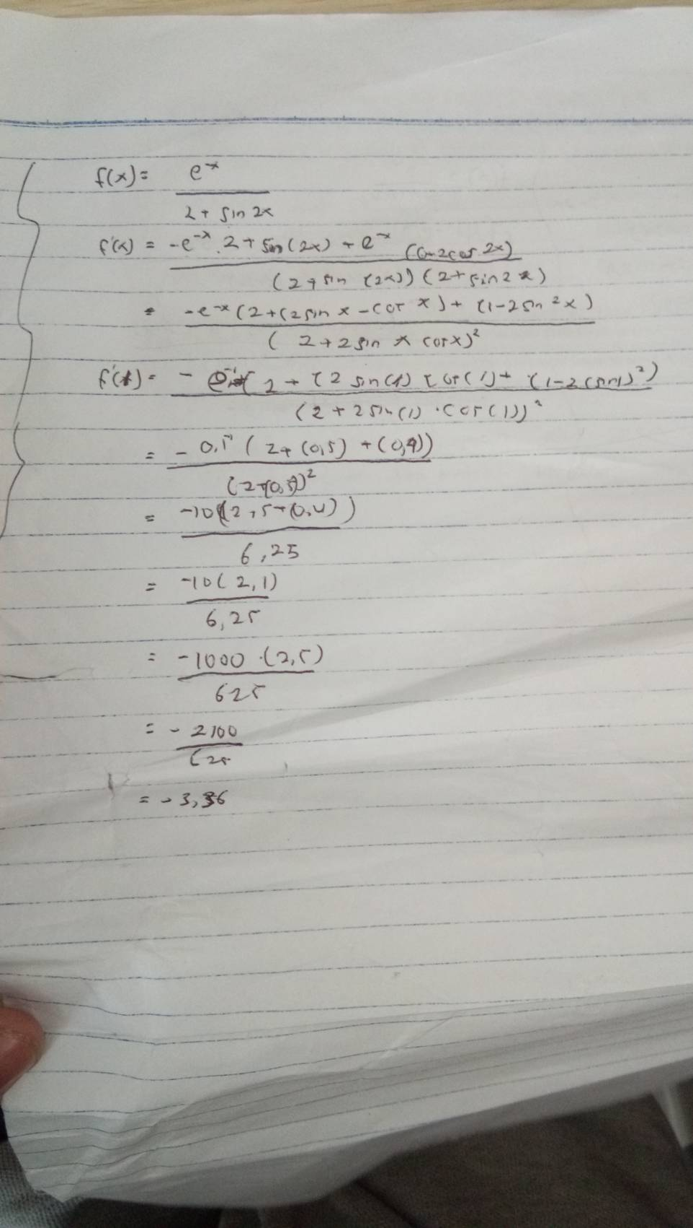

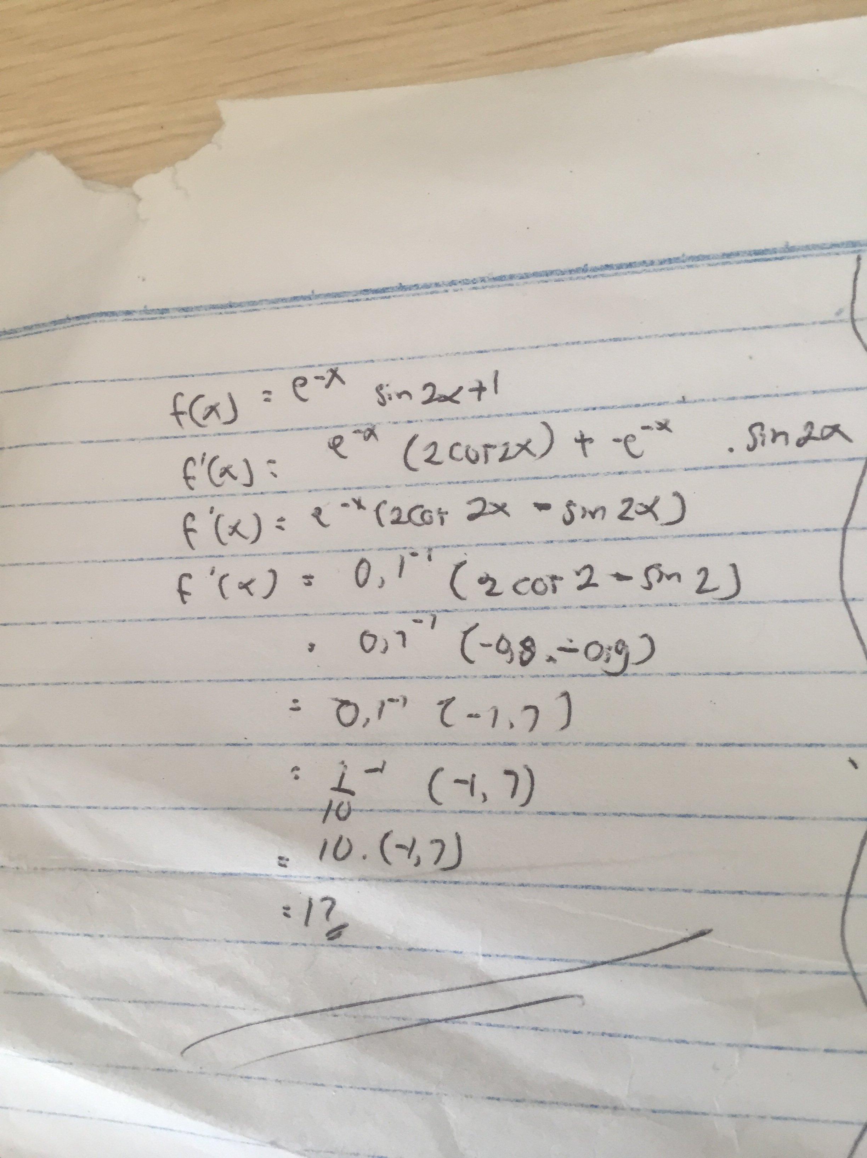

 | Fungsi |  |  |  |  | x0 | x1 |  | Fungsi |  |  |  |  | x0 | x1
 | f(x) = e^-x/2+sin(2x) |  |  |  |  | 1 | 2 |  | f(x) = e^-x*sin(2x)+1 |  |  |  |  | 1.00 | 2.00
No | x0 | x1 | x2 | y0 | y1 | y2 | y0^y2 | No | x0 | x1 | x2 | y0 | y1 | y2 | y0^y2
1 | 1.00 | 2.00 | 1.61 | 1.09 | -0.69 | 0.01 | 0.02 | 1 | 1.00 | 2.00 | 4.05 | 1.34 | 0.90 | 1.02 | 1.36
2 | 2.00 | 1.61 | 1.62 | -0.69 | 0.01 | 0.00 | 0.00 | 2 | 2.00 | 4.05 | -13.25 | 0.90 | 1.02 | -534699.37 | -479599.11
3 | 1.61 | 1.62 | 1.62 | 0.01 | 0.00 | 0.00 | 0.00 | 3 | 4.05 | -13.25 | 4.05 | 1.02 | -534699.37 | 1.02 | 1.03
4 | 1.62 | 1.62 | 1.62 | 0.00 | 0.00 | 0.00 | 0.00 | 4 | -13.25 | 4.05 | 4.05 | -534699.37 | 1.02 | 1.02 | -543914.69
5 | 1.62 | 1.62 | 1.62 | 0.00 | 0.00 | 0.00 | 0.00 | 5 | 4.05 | 4.05 | 43.97 | 1.02 | 1.02 | 1.00 | 1.02
6 | 1.62 | 1.62 | 1.62 | 0.00 | 0.00 | 0.00 | 0.00 | 6 | 4.05 | 43.97 | 2360.81 | 1.02 | 1.00 | 1.00 | 1.02

